Tabla cruzada
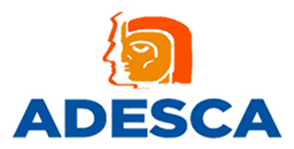
Información de oficio Decreto Número 36-2024, artículo 33 INFORMACIÓN DE COMPRAS DE BAJA CUANTÍA Expresado en Quetzales
EJERCICIO | 2026
PERIODO | Del 1 al 31 de enero
INTITUCIÓN COMPRADORA/ APORTE PARA LA DESCENTRALIZACIÓN CULTURAL -ADESCA-

Fecha de publicación | NIT | Proveedor | NPG | Descripción del concurso | Monto publicado | Publicaciones
2026-01-13 | 36105716 | GRUPO SIS, SOCIEDAD ANONIMA | E575964863 | Servicio de monitoreo del mes de enero 2026 en la sede zona 2 del ADESCA. | Q.450.00 | 1
 |  | Resultado / Total proveedor |  |  | Q.450.00 | 1
2026-01-23 | 111472660 | GRUPO CONSTRUCCIONES NOVOTNY, SOCIEDAD ANÓNIMA | E576578673 | Servicio de parqueo para vehículo Nissan P-798HVN propiedad del ADESCA por entrega de documentos a la PGN | Q.10.00 | 1
 |  | Resultado / Total proveedor |  |  | Q.10.00 | 1
2026-01-23 | 38796287 | ALFINA SOCIEDAD ANONIMA | E576563730 | Servicio de parqueo para vehículo Pick-Up Toyota Hilux P-798HVN propiedad del ADESCA por entrega de documentos al Banco de Guatemala | Q.14.00 | 1
 |  | Resultado / Total proveedor |  |  | Q.14.00 | 1
 |  |  |  |  | Q.474.00 | 3

